计划
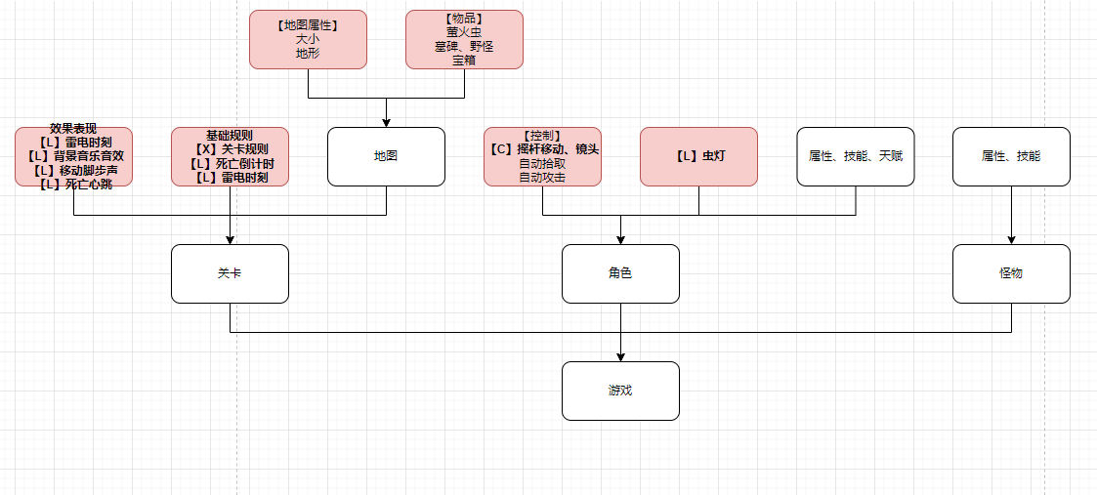

体验
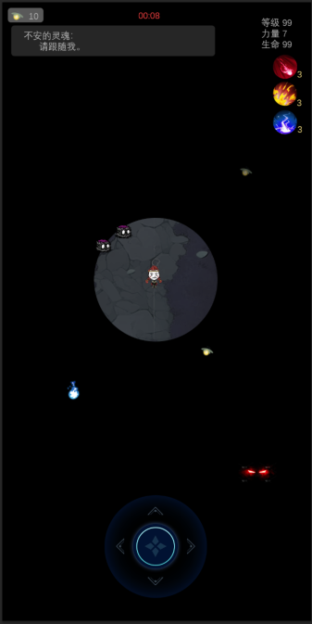
思路
 | 主题是死亡
 | 在塑造光之前，先塑造黑暗、恐惧和压抑
 | 强烈的黑暗和微弱的光形成鲜明对比
 | 角色的意志：利用微弱的光战胜黑暗和恐惧

体验
 | 你降临于一片墓园之中，周遭漆黑一片，又伴随着雷雨
 | 黑暗中不时传来诡异的嘶叫声，闪电亮起的瞬间，你会看到那些狰狞的怪物，它们正悄然向你靠近

 | 你手中仅有一个萤火虫灯，萤火虫每隔一段时间都会死去几只，灯光越来越微弱，你的视野越来越小
 | 当萤火虫全部死去，你将彻底陷入黑暗之中，即便不死于怪物的攻击，也会死于自己的恐惧心跳之中

 | 阶段一：
 | 你跟随一个不安的灵魂的指引（强引导），寻找一个独特的【墓碑】

 | 阶段二：（找到墓碑后）
 | 你找到了墓碑。墓志铭上有一段死者生前的故事，属于那个不安的灵魂。你获知了故事，要寻找一件【遗物】（弱引导）
 | 你找到了遗物，但它被一个恶魔所守护。你战胜了恶魔，获得了遗物，不安的灵魂获得安息后消失

故事1 | 不安的灵魂：我把玩具藏在了马可再也找不到的地方。

 | 我叫玛利亚，今年13岁，我出生在阿富汗，我的父亲是一个教师，我的母亲是一个医生，我还有一个淘气的弟弟叫马可。
 | 有一天我带着马可去集市上玩，马可捡到了两个黑色的玩具。
 | 然后，我就什么都不知道了。
 | 不安的灵魂：我把玩具藏在了马可再也找不到的地方。

 | 【哑火的美军手雷】
 | 不安的灵魂：感谢你知道了我的故事，希望世界上再也没有黑色的玩具。

故事2 | 不安的灵魂：我只想知道，那件礼物是什么。

 | 我叫苏珊，这是我唯一认识的几个字，但汤姆说这是世界上最美的名字。
 | 汤姆是一名律师，某一天他带着一张信函找到我，说对我一见钟情。
 | 后来我们坐游轮去度假，那天我们在船甲上吹着海风，我喝了很多甜酒，汤姆说让我闭上眼睛，要送我一个礼物。礼物？我的心开始疯狂跳动。
 | 我闭上眼睛时，似乎一阵猛烈的海风将我吹落船舷，我慌乱中死死抓住汤姆的衣领，然后我们相拥落入海水之中。

 | 不安的灵魂：我只想知道，那件礼物是什么。哦！亲爱的汤姆，我到死也在拥抱着你。
 | 【苏珊叔叔的遗产】
 | 不安的灵魂：这是汤姆带来的那张信函？上面写着什么？我只知道有几个字是我的名字。

故事3 | 不安的灵魂：你看到了吗？那亮闪闪的东西。

 | 我叫杰克逊，大家都称我为数学家，自然，我对自己的算术天赋颇感骄傲。
 | 但在那一天，我却受到了极大的羞辱。
 | 屠夫塔里一年前从我这借走100英镑，上月他向我还钱，却只丢给了我200英镑，不！这不对，别忘了我可是个数学家。
 | 本钱100英镑，按照每天1英镑的利息计算，整整少了205英镑，由于屠夫是下午才来敲的门，还要再算0.5英镑。总共，405.5英镑！
 | 我将屠夫告上了法庭，在开庭前的一个雨夜里，我正埋头于一堆债书里研究算术时，听到有人敲门。
 | 我提着灯打开门，是屠夫塔里，他说他要还债，并从衣服里掏出亮闪闪的东西。

 | 不安的灵魂：当时黑夜下雨，我没看清楚，那亮闪闪的东西，是不是一袋钱？
 | 【沾血的屠刀】
 | 不安的灵魂：这把破刀根本值不了多少钱，屠夫塔里休想赖账！

